상품제안서
16oz 홈카페 시리얼글라스480ml (기획특가) | 상품코드: S21792

 |  |  |  |  |  |  | 02-713-8555 | www.synergygift.co.kr
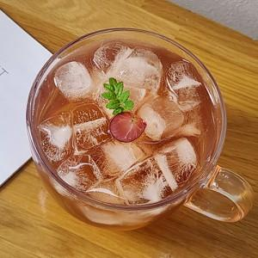

【상세/제작정보】 | 재 질 : 유리<br>사이즈 : 지름10.5 높이 8.2cm<br>용 량 : 450ml(16온스)<br>원산지 : 중국oem

【인쇄/포장옵션】 | 실크 / 포장지포장

【공급단가】 | 수량 | 100~ | 300~ | 500~ | 1,000~ | 3,000~
*VAT별도 | 단가 | 2,270원 | 2,240원 | 2,180원 | 2,100원 | 2,010원

【상품 URL】 | https://www.synergygift.co.kr:443/src/goods_detail.php?gdno=21792

